Pallet Sheet
NO: | PL_010823_0001
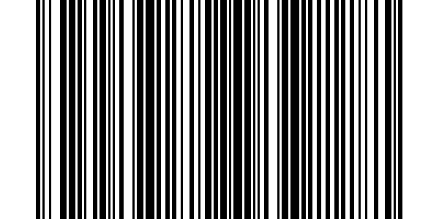 DEST:

PO:

ITEM:

NGÀY NHẬP KHO:
SỐ LƯỢNG( Q'TY):

